Manual
EXTRACTO DEL MANUAL PARA LA IDENTIFICACIÓN Y COBERTURA DEL RIESGO EN LOS PROCESOS DE CONTRATACIÓN

A. | A. Riesgos en el Proceso de Contratación (Aspectos)
1. | Los eventos que impidan la adjudicación y firma del contrato como resultado del Proceso de Contratación.
2. | Los eventos que alteren la ejecución del contrato.
3. | El equilibrio económico del contrato.
4. | La eficacia del Proceso de Contratación, es decir, que se pueda satisfacer la necesidad que motivó el Proceso de Contratación.
5. | La reputación y legitimidad del IDU de prestar el bien o servicio.

B. | Estructura de la administración de Riesgos (Pasos)
1. | Establecer el contexto en el cual se adelanta el Proceso de Contratación.
2. | Identificar y clasificar los Riesgos del Proceso de Contratación.
3. | Evaluar y calificar los Riesgos.
4. | Asignar y tratar los Riesgos.
5. | Monitorear y revisar la gestión de los Riesgos.

C. | Grafica según Estándar AS/NZS ISO 31000

D. | Metodología para el cumplimiento de lo establecido por el artículo 159 del Decreto 1510 de 2013.
1. | Establecer el contexto
 | Identificar el contexto para conocer el ambiente social, económico y político, e identificar:
 | a. sus propios Riesgos;
 | b. los Riesgos comunes a sus Procesos de Contratación;
 | c. los Riesgos del Proceso de Contratación en particular.
 | Identificar los aspectos que se mencionan a continuación y los posibles efectos adversos que estos pueden generar.
 | a. El objeto del Proceso de Contratación.
 | b. Los partícipes del Proceso de Contratación.
 | c. La ciudadanía que se beneficia del Proceso de Contratación.
 | d. La capacidad del IDU entendida como la disponibilidad de recursos y conocimientos para el Proceso de Contratación.
 | d. La suficiencia del presupuesto oficial del Proceso de Contratación.
 | e. Las condiciones geográficas y de acceso del lugar en el cual se debe cumplir el objeto del Proceso de Contratación.
 | f. El entorno socio ambiental.
 | g. Las condiciones políticas.
 | h. Los factores ambientales.
 | i. El sector del objeto del Proceso de Contratación y su mercado.
 | j. La normativa aplicable al objeto del Proceso de Contratación.
 | k. Experiencia propia y de otras Entidades Estatales en Procesos de Contratación del mismo tipo.

2. | Identificar y clasificar los Riesgos
 | Identificar e incluir en la matriz propuesta los Riesgos del Proceso de Contratación.
 | Fuentes: los planes estratégicos, planes de acción, reportes de desempeño, presupuestos, Riesgos identificados por otras Entidades Estatales, lluvia de ideas, paneles de expertos cuando la complejidad del Proceso de Contratación lo exige, análisis DOFA, encuestas y cuestionarios.
2.1. | Clase
2.1.1. | General: es un Riesgo de todos los Procesos de Contratación adelantados por el IDU, por lo cual está presente en toda su actividad contractual.
2.1.2. | Específico: es un Riesgo propio del Proceso de Contratación objeto de análisis.
2.2. | Fuente
2.2.1. | Interno: es un Riesgo asociado a la operación, capacidad, o situación particular del IDU (reputacional, tecnológico).
2.2.2. | Externo: es un Riesgo del sector del objeto del Proceso de Contratación, o asociado a asuntos no referidos al IDU (desastres económicos, existencia de monopolios, circunstancias electorales).
2.3. | Etapa
2.3.1. | Planeación: la etapa de planeación está comprendida entre la elaboración del Plan Anual de Adquisiciones y la fecha en la cual se decide continuar o no con el Proceso de Contratación. Durante esta etapa, el IDU elabora los estudios previos y el proyecto de pliegos de condiciones o sus equivalentes. Dentro de las preguntas que el IDU debe hacerse para identificar los Riesgos de la etapa de planeación se encuentran las siguientes:
 | (i) La modalidad de contratación es adecuada para el bien servicio u obra necesitado.
 | (ii) Los requisitos habilitantes son los apropiados para el Proceso de Contratación y es posible encontrar proponentes que los cumplan incluyendo los Riesgos relacionados con la habilidad para determinar requisitos habilitantes consistentes con el Proceso de Contratación y con el sector económico en el que actúan los posibles oferentes.
 | (iii) El valor del contrato corresponde a los precios del mercado.
 | (iv) La descripción del bien o servicio requerido es claro.
 | (v) El Proceso de Contratación cuenta con las condiciones que garanticen la transparencia, equidad y competencia entre los proponentes.
 | (vi) El estudio de mercado permite identificar los aspectos de oferta y demanda del mercado respectivo.
 | (vii) El diseño del Proceso de Contratación permite satisfacer las necesidades del IDU, cumplir su misión y si es coherente con el cumplimiento de sus objetivos y metas.
2.3.2. | Selección: la etapa de selección está comprendida entre el acto de Apertura del Proceso de Contratación y la Adjudicación o la declaración de desierto del Proceso de Contratación. En la etapa de selección el IDU selecciona al contratista. En esta etapa los Riesgos frecuentes son los siguientes:
 | (i) Falta de capacidad del IDU para promover y adelantar la selección del contratista, incluyendo el riesgo de seleccionar aquellos que no cumplan con la totalidad de los requisitos habilitantes o se encuentren incursos en alguna inhabilidad o incompatibilidad.
 | (ii) Riesgo de colusión.
 | (iii) Riesgo de ofertas artificialmente bajas.
2.3.3. | Contratación: Una vez adjudicado el contrato objeto del Proceso de Contratación, inicia la etapa de contratación en la cual se debe cumplir con el cronograma previsto para la celebración del contrato, el registro presupuestal, la publicación en el SECOP y el cumplimiento de los requisitos para el perfeccionamiento, ejecución y pago. En esta etapa los Riesgos frecuentes son los siguientes:
 | (i) Riesgo de que no se firme el contrato.
 | (ii) Riesgo de que no se presenten las garantías requeridas en los Documentos del Proceso de Contratación o que su presentación sea tardía.
 | (iii) Riesgos asociados al incumplimiento de la publicación o el registro presupuestal del contrato.
...
 | (c) Para cada Riesgo se deben sumar las valoraciones de probabilidad e impacto, para obtener la valoración total del Riesgo.

 | Tabla 3 - Valoración del Riesgo
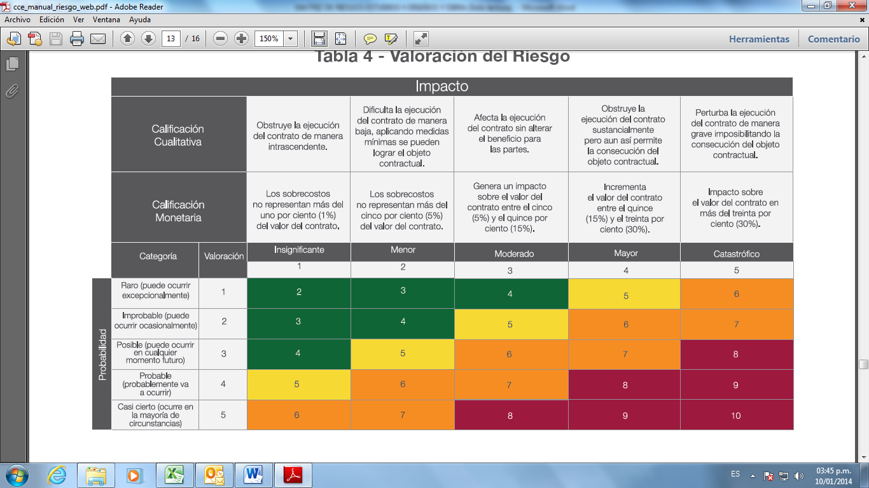

 | (d) Finalmente, la valoración completa del Riesgo permite establecer una categoría a cada uno de ellos para su correcta gestión:

 | Tabla - Categoría del Riesgo
...

